提取规则说明
编号 | 单元类型 | 类型说明 | 提取规则 | 编号 | 规则名称 | 规则说明 | 字段说明 | 参数值抽取逻辑
1 | 文本单元 | 纯文本 | 先关键词定位文本， 后提取所有文本存入对应参数； | 1 | 关键词识别 | 通过识别关键词进行提取，前提是参数值含有固定的关键词，并且其起始和结尾字符串具有一定规律。当文本段内出现参数对应关键词时，通过识别起始字符串和结尾字符串，提取该文本段作为参数值，如整段文本都是参数值则无需起始字符串和结尾字符串可直接提取全段，存储参数值； | “&”为逻辑与，即需同时满足两个关键词；“||”为逻辑或，即满足其中一个关键词即可； | 1.解析PDF文本，获取文本中全部的字符串，并分为若干文本段的集合（提取文本格式未知）； 1.1格式一：逐行保存，方便逐行识别和提取； 1.2格式二：按特定字符串或数字/字母标号进行分列保存， 首先，按一级模块名称分割文本，如“设计依据”，“工程概况”等； 然后，按编号进行分割文本，分割边界一般包括“数字+.”、“数字+）”和“字母+）”等三种，如“1.”和“1）”或“a）” 2.以分割后的文本单位按顺序进行识别处理； 3.按抽取规则获取参数值； 对于规范单元，可先获取所有包含“规范》”和“规程》”字符串的文本单元，再用关键词识别方法； 3.1抽取规则一：关键词识别 3.2抽取规则二：顺序提取 3.3抽取规则三：正则表达式
2 | 含数值单元 | 包含数值的文本，只提取数值部分 | 先关键词定位数值所在的文本， 后正则提取数值； | 2 | 正则表达式 | 正则表达式提取，前提是参数值包含或邻近固定的字符串组合。通过正则表达式定位参数值固有的字符串，如“《》”和“》GB2013”等，但通常特定字符串出现在提取内容之前、头部、结尾、之后等； | 正则表达式
3 | 规范单元 | 包含“《“，”》“ | 先正则提取所有规范， 后关键词逐一识别规范放入对应参数； | 3 | 格式提取 | 表格、图片等有固定格式，可将其作为完整的待识别单元，再通过其对应的模块名称，或表格中的关键词，定位表格对应的参数
4 | 表格单元 | 所有表格 | 先格式识别所有表格， 后模块顺序提取表格放入对应参数； | 4 | 顺序提取 | 通过取值段内的文本顺序进行提取，前提是参数值对应的文本位置是固定的，并以行或句为提取单位。如X参数固定出现在第X行，或参数上下文位置是固定的，如参数2必然在参数1和参3的文本间；
5 | 图片单元 | 所有图片 | 先格式识别所有图片， 后模块顺序提取图片放入对应参数；
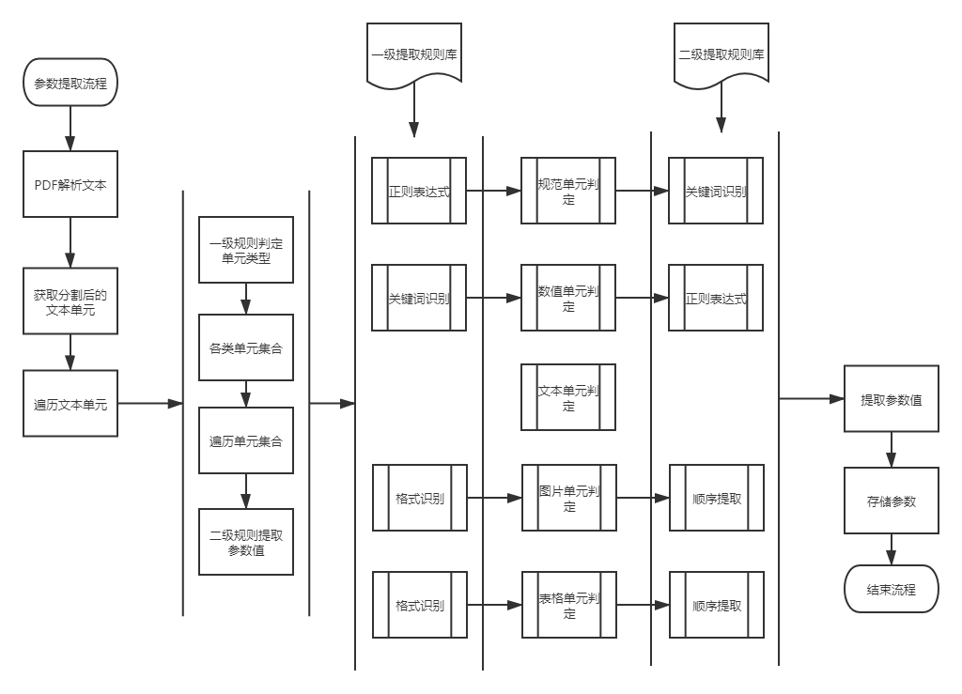
 |  |  |  |  |  | 基于双层抽取规则的参数识别与提取流程图

